关系图
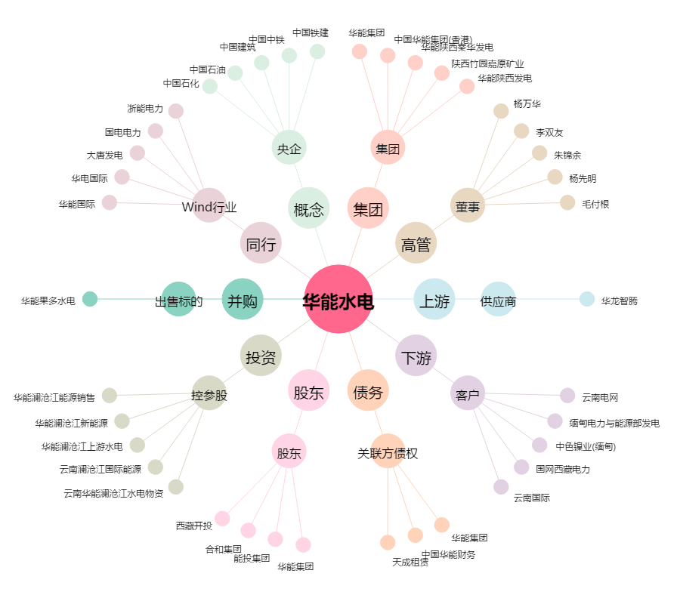
华能水电[600025.SH] - 关系概览图

